2E Вентилятори
№ | Товари | Найменування товару | Код товару | РРЦ | промо РІЦ | Знижка для кінцевого споживача | Ціна дилера (F) | Націнка дилера | Опис | Фото | коментар
1 | Вентилятори | Вентилятор підлоговий 2E професійний, 30см, 60Вт, кнопки, двигун алюміній 100%, чорний | 2E-IF30A | 1749 |  | 100% | 1,119 | 56% | Опис | ФОТО | поставка 12.05.2025
2 | Вентилятори | Вентилятор підлоговий 2E професійний, 30см, 60Вт, кнопки, двигун мідь 100%, срібний | 2E-IF30C | 1999 |  | 100% | 1,278 | 56% | Опис | ФОТО | поставка 12.05.2025
3 | Вентилятори | Вентилятор підлоговий 2E професійний, 35см, 65Вт, кнопки, двигун мідь 100%, срібний | 2E-IF35C | 2249 |  | 100% | 1,437 | 57% | Опис | ФОТО | поставка 12.05.2025
4 | Вентилятори | Вентилятор підлоговий 2E професійний, 45см, 100Вт, кнопки, двигун мідь 100%, срібний | 2E-IF45C | 2999 |  | 100% | 1,758 | 71% | Опис | ФОТО | поставка 12.05.2025

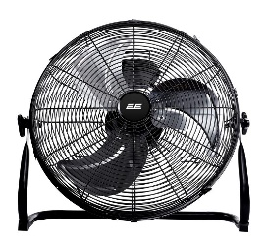
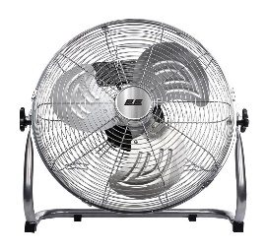

 | 2E-IF30A |  | 2E-IF30C
 |  |  | 2E-IF35C
 |  |  | 2E-IF45C

